Balance
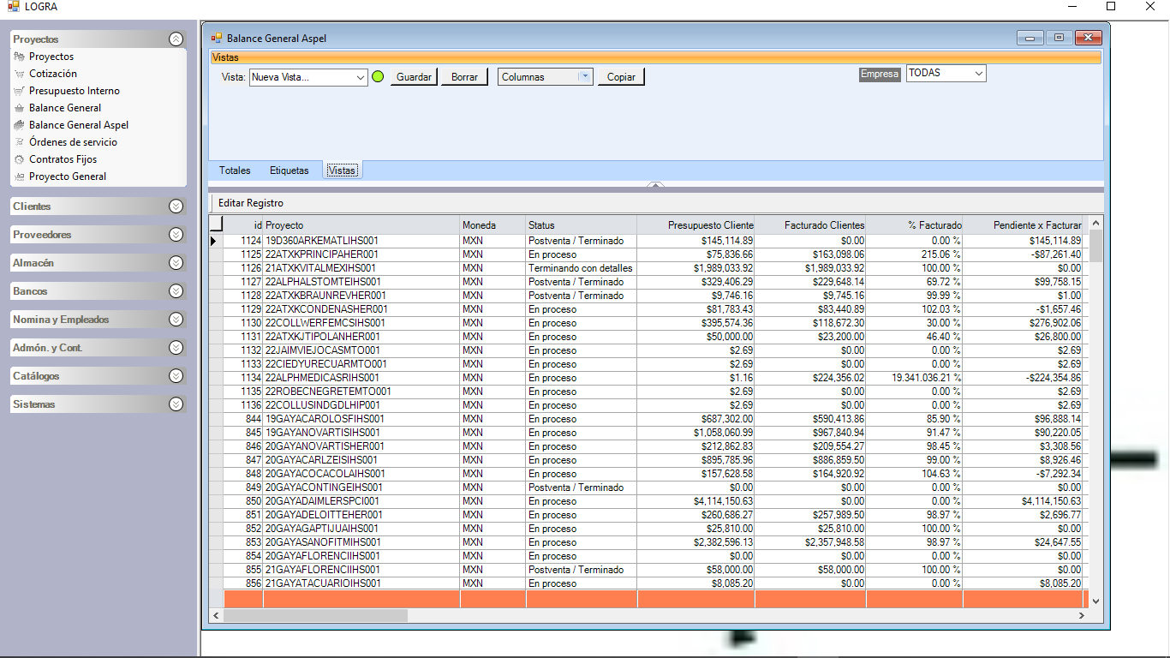

SINCRONIZACION ASPEL

